Test Report
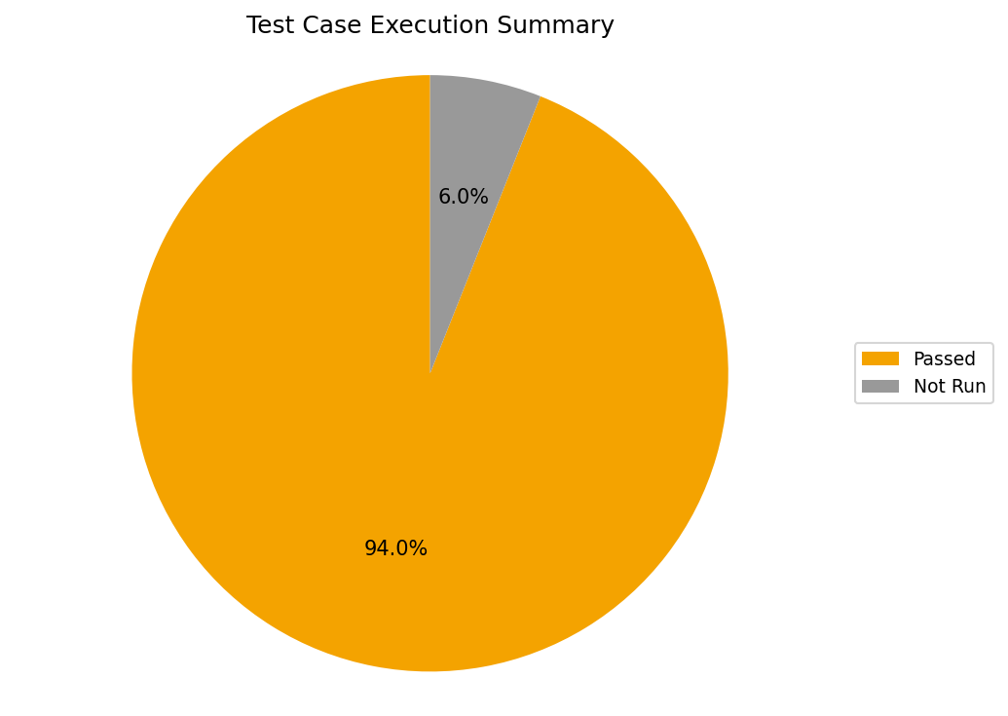
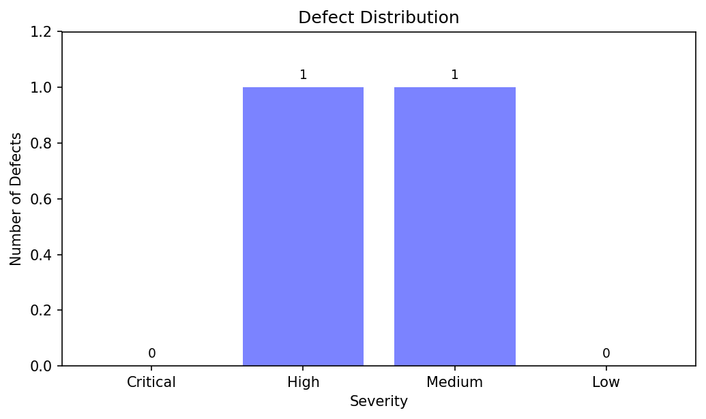
Test Report
 | Project | KTPM eCommerce (bán quần áo)
 | Build Version
 | Report Date | 2025-12-21
 | Prepared by | Phạm Thanh Phong, Trần Hữu Nam

1. Test Execution Summary

2.1 Test Environment
 | Frontend: ReactJS (CRACO) JavaScript
 | Backend: Node.js / Express
 | Database: MySQL 8.4 (Docker)
 | Test Tool: Jest + Supertest (API/Integration) - Cypress (E2E smoke) - Postman (manual API verification) - k6 (performance demo)
 | CI/CD: Github Actions
 | Web-browser: Chorme

2.2 Test Coverage Summary
No | Description | # Test Cases | Remarks
1 | Tổng số test case | 116 | Tổng số test tự động backend (Jest/Supertest)
2 | Số test case đã chạy | 116 | Chạy trong CI/local theo Jest runner
3 | Số test case đã passed | 109
4 | Số test case đã Failed | 0 | Không ghi nhận FAIL trong snapshot
5 | Số test case đã bị Blocked | 0 | Không có test bị blocked (phụ thuộc môi trường)
6 | Số test case chưa chạy | 7 | Pending/TODO: các test case đã thiết kế nhưng đang để `pending` trong Jest
Total |  | 2

2.3 Defect Summary |  | Defect Severity
No | Description | Critical | High | Medium | Low | Remarks
1 | Total defects detected | 0 | 1 | 1 | 1 | Tổng hợp theo defects.csv
2 | Number of defects fixed | 0 | 1 | 1 | 1 | Đã đóng (Closed)
3 | Number of defects remain open | 0 | 1 | 1 | 0 | Không còn lỗi mở

